分散分析表（f）の求め方
 | 要因1 | 要因2 | 要因3 | 全部 | 個々-平均（偏差） |  |  | 偏差二乗（平方）
 | 1 | 2 | 3 |  | -2.333 | -1.333 | -0.333 | 5.444 | 1.778 | 0.111
 | 1 | 3 | 1 |  | -2.333 | -0.333 | -2.333 | 5.444 | 0.111 | 5.444
 | 1 | 3 | 1 |  | -2.333 | -0.333 | -2.333 | 5.444 | 0.111 | 5.444
 | 1 | 3 | 1 |  | -2.333 | -0.333 | -2.333 | 5.444 | 0.111 | 5.444
 | 2 | 2 | 5 |  | -1.333 | -1.333 | 1.667 | 1.778 | 1.778 | 2.778

総和 | 6.000 | 13.000 | 11.000 | 30.000 | 群平均-総平均
平均 | 1.200 | 2.600 | 2.200 | 3.333 | -2.133 | -0.733 | -1.133
 |  |  |  |  | ×3倍 | ×3倍 | ×3倍 |  |  | 個々のSS
 |  |  |  |  | 13.653 | 1.613 | 3.853 |  |  | 46.667
 |  |  |  |  |  |  | 19.120
分散分析表 |  |  |  |  |  |  | 群のSS
 | SS | Df | SS/Dｆ | F
全体の平均と分散に対して、要因1から3を選択して、分析を行う。
この要因によって誤差によって生じる分散への影響よりも、これらの要因の違いによる影響が大きければ、F値は大きくなる。
このF値が、統計学で一般的に平均値の取りうる範囲が偶然性の範囲９5％以内に入っているかどうかを調べる。F（分子の自由度、分母の自由度）0.05というのは、このデータが理想的に分布した場合、確率的に偶然性の範囲の95％（1-0.05＝0.95）の上限にあたる値と比較して、十分大きければ、このF値をもたらした要因の影響は、有意な影響（効果）がある、と表現する。カレーのスープの成分のうち、3種類の組み合わせを考えた場合、誤差の範囲を超える有意な影響力があるか、などの統計学的判定を下せるのだ。
群（要因）間 | 19.120 | 2 | 9.560 | 4.165
誤差（要因内） | 27.547 | 12 | 2.296
全体 | 46.667 | 14 |  |  | F(2.14）0.05＝3.89
 |  |  |  |  | 有意差あり

Chi２乗値を使う検定
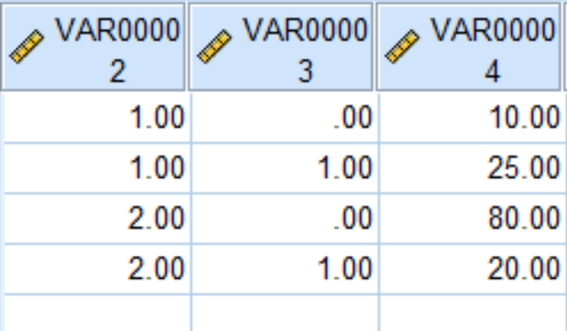
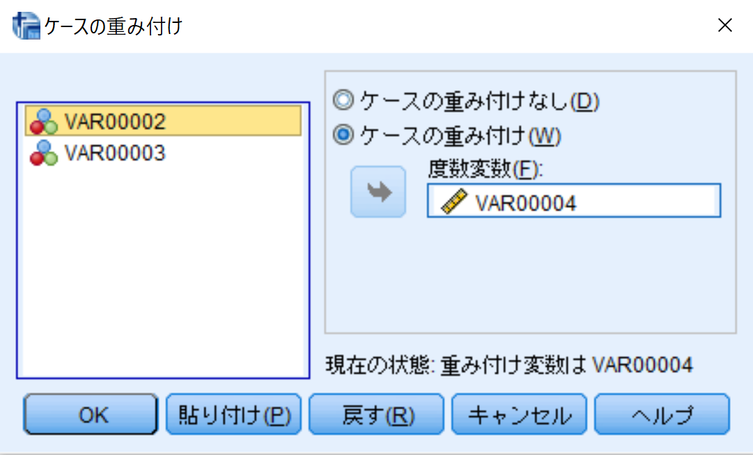
クロス表上のデータの分析（関連度、適合度）頻度におけるカテゴリーの影響 関連性の偶然性の検定
 |  |  |  |  |  |  |  |  | SPSS
 | 結果+ | 結果- |  |  |  | 結果+ | 結果-
要因+ | 10 | 25 | 35 |  | 要因+ | a | b | a+b
要因- | 80 | 20 | 100 |  | 要因- | c | d | c+d
 | 90 | 45 | 135 |  |  | a+c | b+d | a+b+c+d

 | Chi-SQUARE χ二乗統計量 |  |  | カイ２乗値＝（（（観測度数－期待度数）の２乗）÷期待度数）の総和

 | a | = | （観測値-期待値）の２乗/期待値 |  |  | (a+b)*(a+c)/(a+b+c+d)
 | b | = | （観測値-期待値）の２乗/期待値 |  |  | (a+b)*(b+d)/(a+b+c+d)
 | c | = | （観測値-期待値）の２乗/期待値 |  |  | (a+c)*(c+d)/(a+b+c+d)
 | d | = | （観測値-期待値）の２乗/期待値 |  |  | (c+d)*(b+d)/(a+b+c+d)
 |  | χ二乗の自由度は、要因のカテゴリー数-1×結果のカテゴリー数-1
 |  | 片側検定のみとなる
a | χ二乗値 | = | 7.619 | >全部あわせると-＞ | 29.607
b | χ二乗値 | = | 15.238 |  |  |  |  |  | CROSSTABS
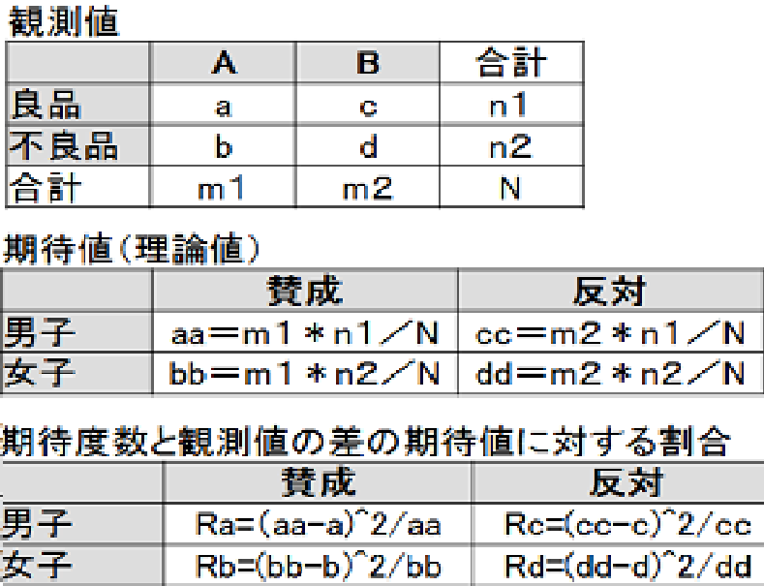
c | χ二乗値 | = | 2.667 | Df=1カイ二乗0.05は | 3.840 |  |  |  | /TABLES=VAR00002 BY VAR00003
d | χ二乗値 | = | 4.083 |  |  |  |  |  | /FORMAT=AVALUE TABLES
 |  |  |  | 判定---------＞ | 有意である |  |  |  | /CELLS=COUNT
 |  |  |  |  |  |  |  |  | /COUNT ROUND CELL.
 |  |  | 練習では小数点第3位まで算出しておきましょう。
 |  |  |  |  |  |  |  |  | カイ 2 乗検定
 |  |  |  |  |  |  |  |  |  | 値 | 自由度 | 漸近有意確率 (両側) | 正確な有意確率 (両側) | 正確有意確率 (片側)
 |  |  |  |  |  |  |  |  | Pearson のカイ 2 乗 | 30.857a | 1 | 0.000
 |  |  |  |  |  |  |  |  | 連続修正b | 28.586 | 1 | 0.000
 |  |  |  |  |  |  |  |  | 尤度比 | 29.899 | 1 | 0.000
 |  |  |  |  |  |  |  |  | Fisher の直接法 |  |  |  | 0.000 | 0.000
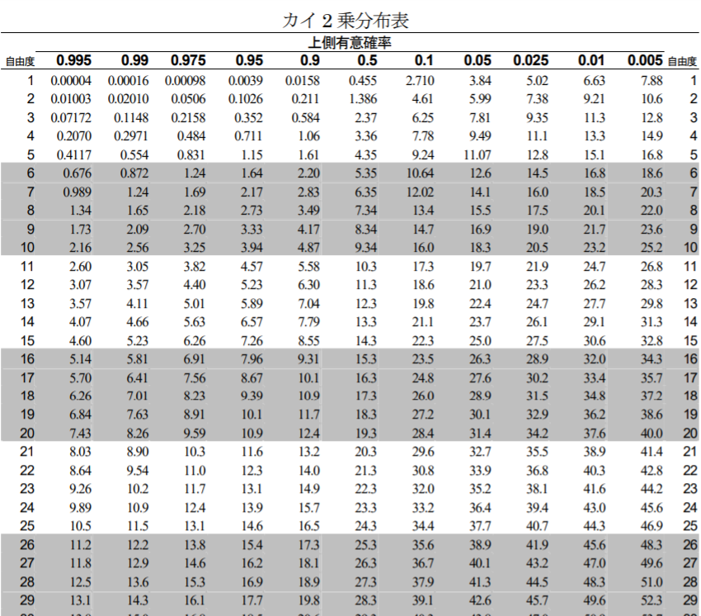
 |  |  |  |  |  |  |  |  | 線型と線型による連関 | 30.629 | 1 | 0.000
 |  |  |  |  |  |  |  |  | 有効なケースの数 | 135
 |  |  |  |  |  |  |  |  | a. 0 セル (0.0%) は期待度数が 5 未満です。最小期待度数は 11.67 です。
 |  |  |  |  |  |  |  |  | b. 2x2 表に対してのみ計算

chi2乗検定の説明kogolabo
観測度数と期待度数のずれを数値にする

平均からのばらつきを数値にするために、分散という考え方を使いました。それと同じように、観測度数と期待度数のずれを数値にすることはできないのでしょうか。それを考えていきましょう。

まず、観測度数と期待度数のずれですから、それらをすべて足してみます。

ずれ案1＝（観測度数－期待度数）の総和

しかし、これで実際に計算してみると、

(435-420)+(165-180)+(265-280)+(135-120)
0
0

となり、常に0になってしまいます。プラスのところとマイナスのところが打ち消し合っているからです。

そこで、分散の計算の時のように２乗してから足していきます。

ずれ案2＝（（観測度数－期待度数）の２乗）の総和

(435-420)^2+(165-180)^2+(265-280)^2+(135-120)^2
900
900

となり、よさそうです。

しかし、これでもまだまずいところがあります。たとえば、ポテトとチキンの売り上げデータを10日分とったとします。単純に考えて、データが１日分の10倍となったとすると、ずれの値は、

(4350-4200)^2+(1650-1800)^2+(2650-2800)^2+(1350-1200)^2
90000
90000

となって、非常に大きくなってしまいます。

そこで、（観測度数－期待度数）の２乗を期待度数で割っておくことにします。

ずれ案3＝（（（観測度数－期待度数）の２乗）÷期待度数）の総和

(435-420)^2/420+(165-180)^2/180+(265-280)^2/280+(135-120)^2/120
4.4642857143
4.465
4.464

これをカイ２乗値と呼びます。カイというのは、ギリシャ文字で「χ」と書きます。

もう一度まとめておきます。

カイ２乗値＝（（（観測度数－期待度数）の２乗）÷期待度数）の総和

この式からわかることは、

期待度数と観測度数が完全に一致すれば、カイ２乗値はゼロになる
逆に、不一致（ずれ）が大きくなれば、カイ２乗値は大きな値になる

ということです。

カイ２乗分布

さて、計算した結果、カイ２乗値は4.464になりました。これはゼロではありませんから、観測度数と期待度数にずれがあることを示しています。それでは、このカイ２乗値は大きいのでしょうか、それともとるにたらないものなのでしょうか？

これを決めるためには、カイ２乗値の性質、つまりカイ２乗分布を調べておく必要があります。

ピンポン玉実験

白とオレンジのピンポン玉をそれぞれ50個ずつ箱に入れておきます。よくかき混ぜて、無作為に10個取り出します。そのときの、白の数とオレンジの数を調べます。調べたら、また取り出した分を箱の中に戻して、また同じように無作為に10個取り出します。

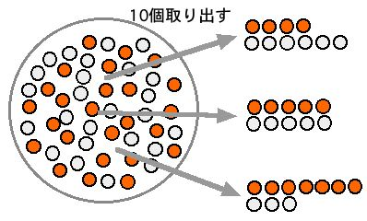

このような実験を何回も繰り返すとどうなるでしょうか。

白とオレンジがそれぞれ5個ずつである場合は、比較的起こりやすそうです。もともと箱の中には半々ではいっていたのですから。

このときのカイ２乗値は（期待度数は5個と5個ですから）、

カイ２乗値＝(5-5)^2/5+(5-5)^2/5=0

このようにゼロになります。

それでは、白とオレンジが、6個と4個になる場合はあるでしょうか。これも、よく起こりそうです。このときのカイ２乗値は、

カイ２乗値＝(6-5)^2/5+(4-5)^2/5=0.4

0.4になります。

それでは、白とオレンジが、7個と3個になる場合はどうでしょう。6個と4個よりは起こりにくそうです。

カイ２乗値＝(7-5)^2/5+(3-5)^2/5=1.6

1.6になりました。

さらに、白とオレンジが、8個と2個の場合はどうでしょうか。これはあまり起こらない場合です。

カイ２乗値＝(8-5)^2/5+(2-5)^2/5=3.6

カイ２乗値は3.6になります。

最後に、白とオレンジが、9個と1個の場合はどうでしょう。これはめったに起こらない場合です。

カイ２乗値＝(9-5)^2/5+(1-5)^2/5=6.4

カイ２乗値は6.4になりました。

以上のことを表にまとめると、次のようになります。

表3.6 起こりやすさとカイ２乗値
白とオレンジの個数 | 起こりやすさ（確率） | カイ２乗値
5個と5個 | 最も起こりやすい | 0
6個と4個 | 起こりやすい | 0.4
7個と3個 | 起こりにくい | 1.6
8個と2個 | かなり起こりにくい | 3.6
9個と1個 | 非常に起こりにくい | 6.4

起こりやすさ（確率）が小さくなればなるほど、カイ２乗値が大きくなっていることがわかります。

カイ２乗分布

横軸にカイ２乗値を取り、縦軸に確率密度を取ると、次のようなカイ２乗分布が描けます。

確率密度というのは、たとえば横軸3のところで切った右側の面積が「カイ２乗値が3以上になる確率」になるように決めたものです。

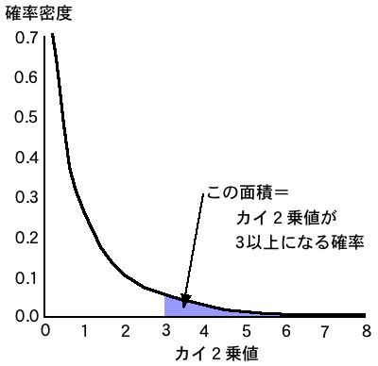

これを見ると、カイ２乗値がゼロに近づくほど、急激に確率が大きくなっていくことかわかります。逆にカイ２乗値が大きくなると、確率は非常に小さくなることがわかります。

この例では、白とオレンジのピンポン玉が50個と50個で半々になっていましたが、これがたとえば60個と40個であっても、カイ２乗値を計算して分布を描くと、同じカイ２乗分布になります。

また、この例では、取り出す個数は10個でしたが、これが20個でも、30個でも、カイ２乗値を計算して分布を描くと、同じカイ２乗分布になります。

このことから、カイ２乗分布がさまざまな場合に適用できることがわかります。

自由度によってカイ２乗分布は変わる

白とオレンジのピンポン玉を10個取ってくる場合は、白の数が決まれば、オレンジの数は自動的に決まります。つまり2種類の数のうち、自由に動かせるのは、そのうちひとつだけです。この数を「自由度」と呼びます。2種類のピンポン玉を取ってくる場合は、2－1で「自由度1」となります。

それでは、白とオレンジと青の3種類のピンポン玉ではどうでしょうか。この場合は、白とオレンジの数が決まると自動的に青の数が決まります。したがって、自由度は、3－1で2となります。

取り出す元の個数の割合が変わっても、また取り出す個数が変わっても、カイ２乗分布は変わりません。しかし、自由度が変わると、カイ２乗分布は変わります。図3.2のカイ２乗分布は、自由度1の場合の分布です。

自由度が変わると、次の図のようにカイ２乗分布も変わっていきます。

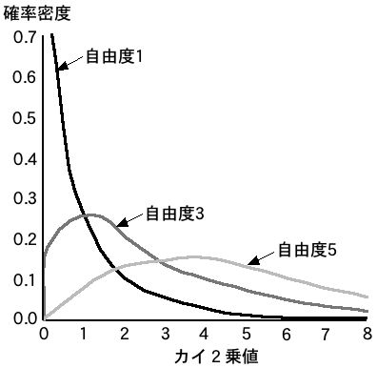

ロジスティック回帰分析の基本
量的変数を量的変数・質的変数で説明するのが回帰分析。
説明したい変数（従属変数）が質的変数の場合に用いるのがロジスティック回帰分析。
昔は，説明変数が量的変数か質的変数かによって分散分析や数量化I類など様々に分類されていましたが，現在では説明変数が量的変数でも質的変数でも，その両方を含む場合でもすべて線型回帰分析（線型モデル）の枠組みで理論化されるようになった。しかし，説明変数が質的変数で，従属変数が量的変数の場合のみ，線型回帰分析のサブグループとしての分散分析という名称が用いられることが多い。
ロジスティック回帰モデルは，線型回帰モデルを拡張した一般化線型モデル（general linear model, GLM）に含まれます．
一般化線形モデルの枠組みによってもっと幅広い解析が可能になる。データや要因の在り方を確率的に捉えるか、否かの違いがGLMの特殊形として、これまで使われてきた統計手法の分類でのそれら（固定的な見方）があると考えられるようになったのです。
ここではロジスティック回帰モデルだけにふれることにします．ロジスティック回帰モデルは，従属変数Yが2値変数のときに使うモデルです．
Rによるロジスティック回帰の演習

 | データの読み込み

 | ¡ まずdemodata1.csvファイルを変数dataに読み込みます．読み込んだあとで，本当に変数dataにデータが格納されたかを見るために，関数head( )を使って最初の6行を表示してみましょう．

 | ＞ data = read.csv(“demodata1.csv”)

 | ＞ head(data)

 | n データレビュー

 | n ロジスティック回帰直線：身長だけを使う

 | ¡ 握力をカテゴリ変数化した変数grclassを従属変数とし，身長htを説明変数とするロジスティック回帰分析をおこなう．つまり，grclassの1＝握力強，0＝握力弱を身長htデータだけを使って説明することを考える．

 | ¡ 線型回帰分析では関数lm( ) (linear modelの頭文字)を使ったが，ロジスティック回帰分析では関数glm( ) (general linear modelの頭文字)を使う．解析結果を変数resに代入し，前回と同様に関数summary( )を使うことで結果が表示される．

 | ＞ res = glm(grclass ~ ht, data, family=binomial)

 | ＞ summary(res)

 | glm( )はさまざまな一般化線形モデルによる解析をおこなう関数なので，ロジスティック回帰分析をおこなう際には，family=binomialと指定する必要がある．

 | 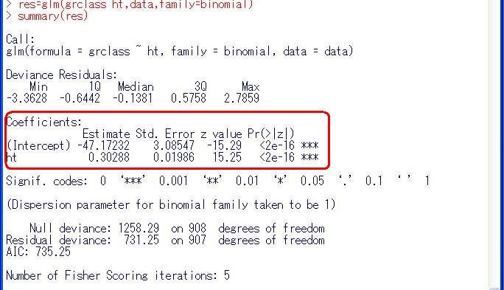
 | ¡ 解析結果の読み方は，基本的には線型回帰分析の場合と同じであり，上図の赤い箱印の中を注目すると，切片と係数の推定値（Estimate）とその標準誤差（Std. Error），P値（Pr( > |z|)）を出すためのZ値（z value）が表示されている．この例では，logit = -47.17232 ＋ 0.30288×htとなる．

 | （注）

 | n ロジスティック回帰分析の結果の解釈

 | ¡ 線型回帰直線の場合と異なり，ロジスティック回帰分析では，得られた切片と係数の推定値に「一手間」かけないと，結果の解釈ができません．詳しい説明は省きますが，得られた推定値はexp(推定値) と変換することによって，オッズ比になります．例えば，この例では，

 | ＞ exp(0.30288)

 | [1] 1.353752

 | と直接手で入力しても良いのですが，間違いが起こりやすいので，以下のように解析結果resから係数を取り出しましょう．まず解析結果resには何がどこに入っているか見るために

 | ＞ names(res)

 | とすると，以下のような結果が表示されます．これより，1番目に係数が格納されていることがわかります．そこで，res[[1]]とすることで切片と係数の推定値を見ることができます．

 | ＞ res[[1]]

 | (Intercept) ht

 | -47.1723244 0.3028841

 | さらに，この中の1番目の切片と，2番目のhtの係数を取り出すには，それぞれ

 | ＞ res[[1]][1] # 切片の推定値

 | ＞ res[[1]][2] # htの係数の推定値

 | とすれば良いのです．htの係数をオッズ比に変換するには，

 | ＞ exp(res[[1]][2])

 | とhtの係数だけを指数乗するか，

 | ＞exp(res[[1]])

 | とすれば良いのです．後者のres[[1]]は切片と係数の2つの数値が入ったベクトルですが，ベクトルの成分ごとに指数乗されます．この結果，htのオッズ比は約1.35であることがわかります．htのように量的変数の場合は，1単位あたり（この場合はcm）のオッズ比であることに注意してください．

 | (Intercept) ht

 | 3.260767e-21 1.353757e+00

 | （注）この計算結果にあるeは数字の10を表します．

 | n ロジスティック回帰分析の結果のプロット

 | ¡ まず，得られたロジスティック回帰式による予測値を身長htに対してプロットします．

 | ＞ fit = fitted(res)

 | ＞ plot(data$ht, fit)

 | fitted( )は，得られたロジスティック回帰式による予測値を求める関数です．これによって，被験者ごとの予測値が得られるのですが，当然，実際のデータとは異なります．そのズレの小さなモデルが良いモデルなわけです．予測値を入れた変数fitを身長htに対してプロットする際に，ここでは，plot(X, Y)を使っています．これは，plot(Y~X, data) としても同じです．

 | 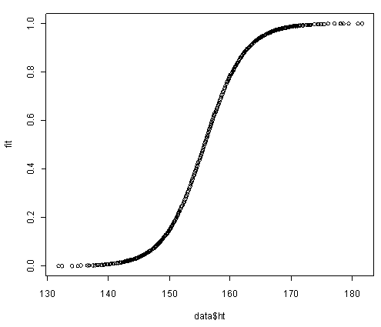
 | ¡ このグラフに，実際の観測値grmaxをプロットしてみましょう．

 | ＞ plot(data$ht, data$grmax)

 | 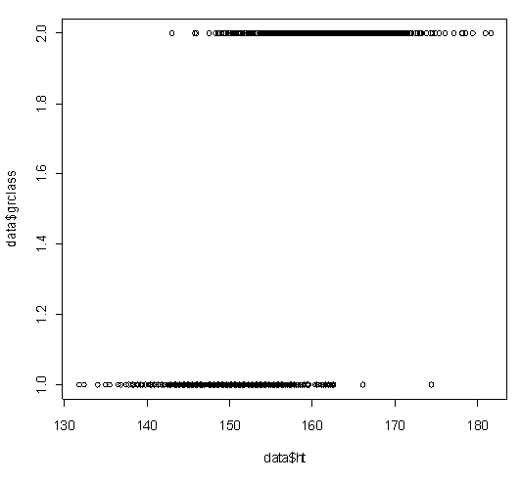
 | ¡ あれ？前の図にこの図を重ねあわせようとしたのに，前の図は消えてしまいましたね．図を重ね合わせるには，前もってpar(new=T)というオマジナイが必要なのです．

 | ＞ plot(data$ht, fit, col=”red”) # 赤色にする

 | ＞ par(new=TRUE)

 | ＞ plot(data$ht, data$grclass)

 | 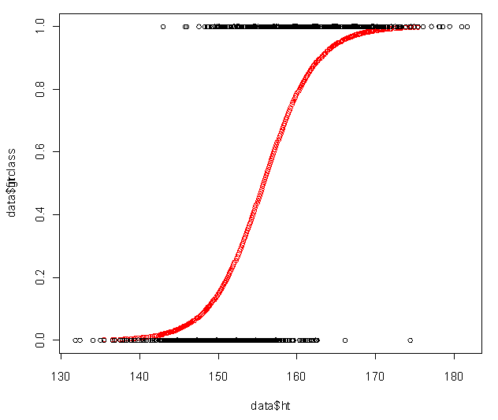
 | 身長が低いほうから高いほうにかけて観測値grmaxが0から1に移り変わるさまが見て取れます．また，赤色のロジスティック回帰モデルによる当てはめがどのようなものであるかも一目でわかります．

 | n ロジスティック回帰直線：身長と性別を使う

 | ¡ この場合も線型回帰モデルの場合と同じく以下のように式を書きましょう．

 | ＞ res2 = glm(grclass ~ ht + sex, data, family=binomial)

 | ＞ summary(res2)

 | 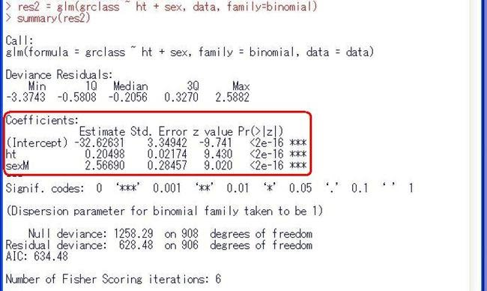
 | ¡ ここでも，さきほど身長htだけを用いた場合の係数0.30288から0.20498と大きく係数が変化していることがわかります．実際，性別sexを入れたモデルをつかって，男女別にロジスティック回帰式をプロットしてみると以下のように男性（赤色）と女性（黒色）では，並行にズレているのがわかります．これは男性では切片が2.56690だけ女性より大きくなっていることに相当します．このように線型回帰分析の場合と同じく，この場合も性別を入れたモデルの方が良さそうです．

 | 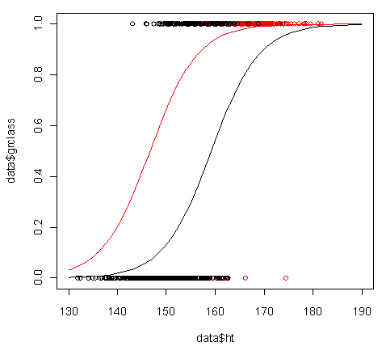
 | ¡ この解析結果を解釈するためにオッズ比に変換しましょう．上述のように

 | ＞ exp(res2[[1]])

 | とすると，

 | (Intercept) ht sexM

 | 6.769781e-15 1.227505e+00 1.302543e+01

 | となり，htの1cmあたりのオッズ比は約1.23，男性の（女性にたいする）オッズ比は約1.30であるとわかります．このように説明変数が量的変数の場合は，1単位あたりのオッズ比になり，説明変数が質的変数の場合は，他のカテゴリー（女性など）に対するあるカテゴリー（男性など）のオッズ比となります．

ロジスティック回帰分析の応用
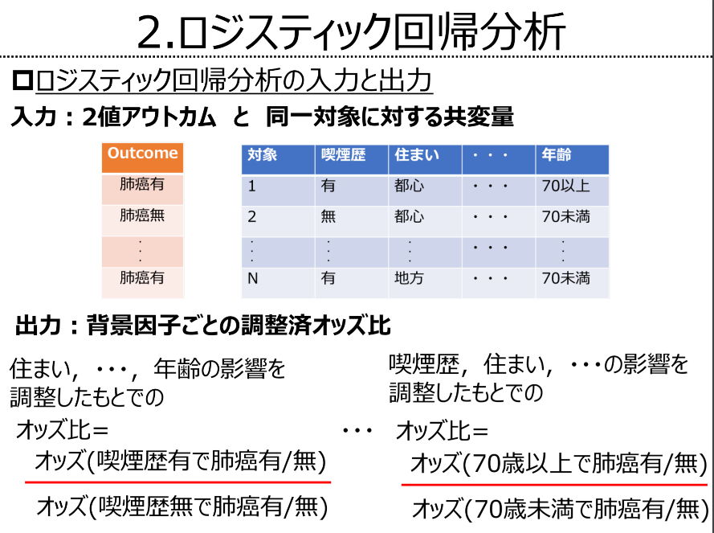
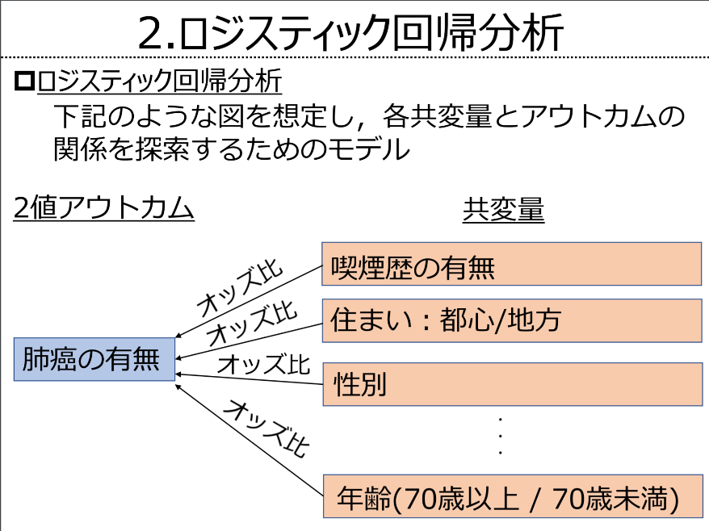
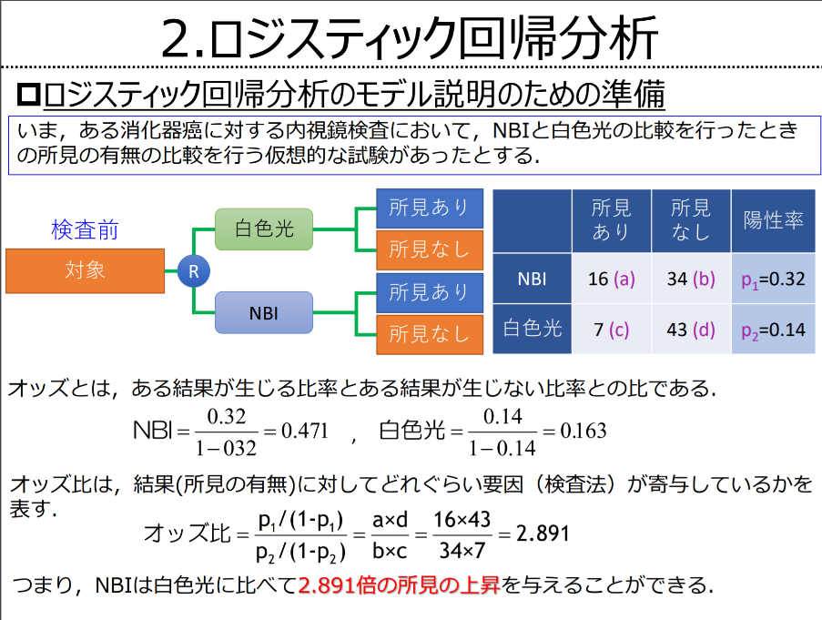

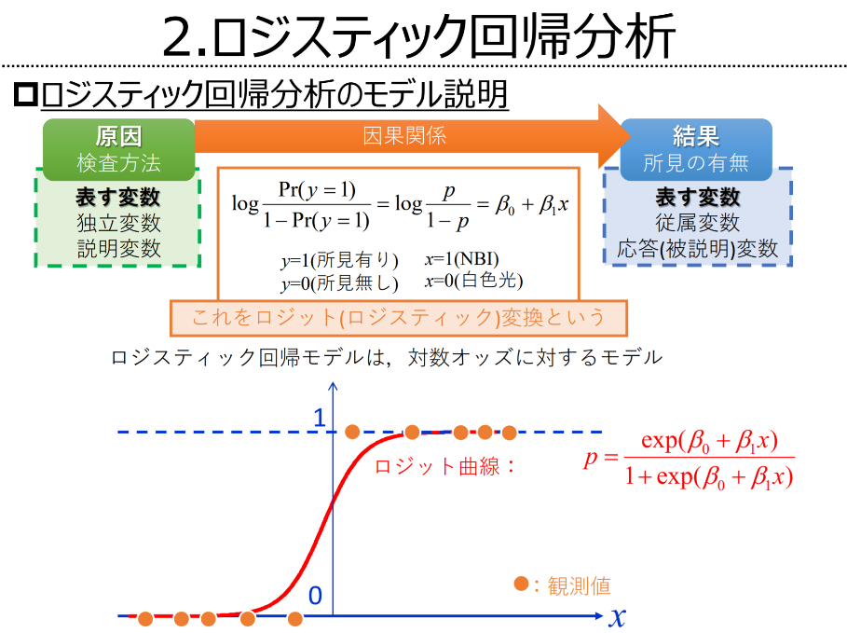
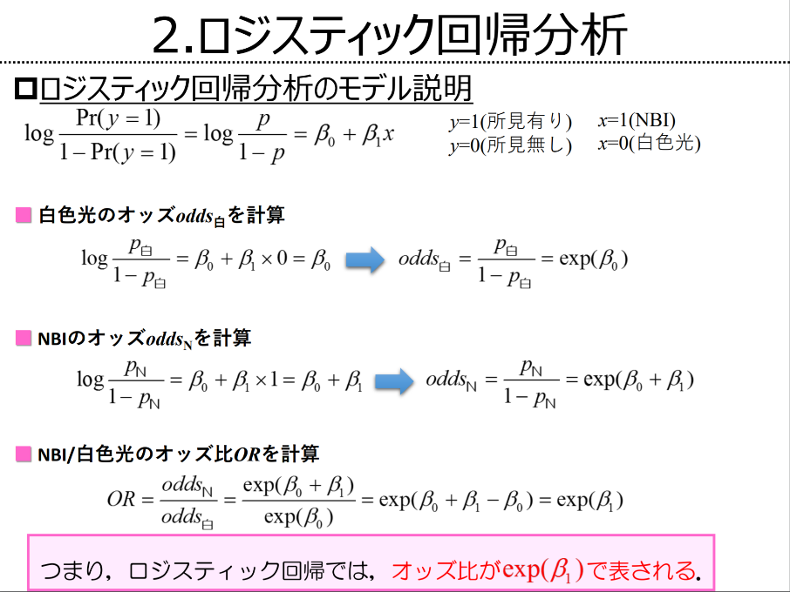
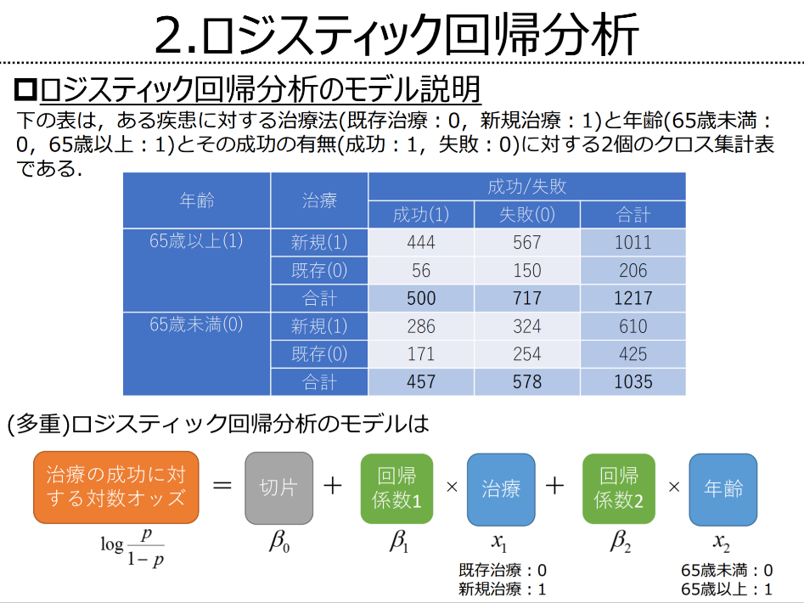

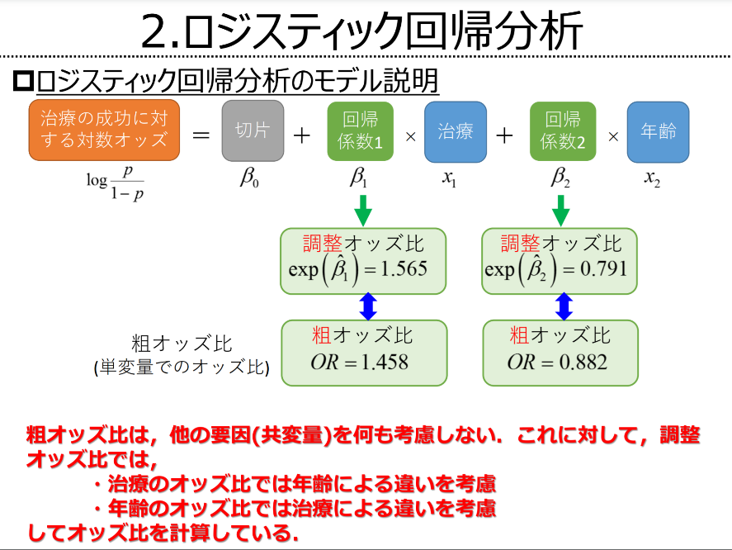
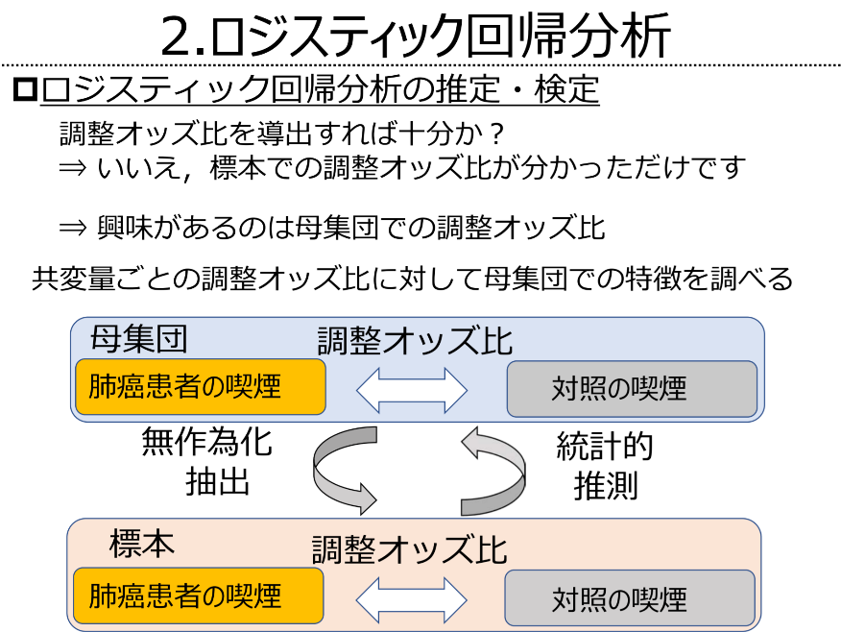
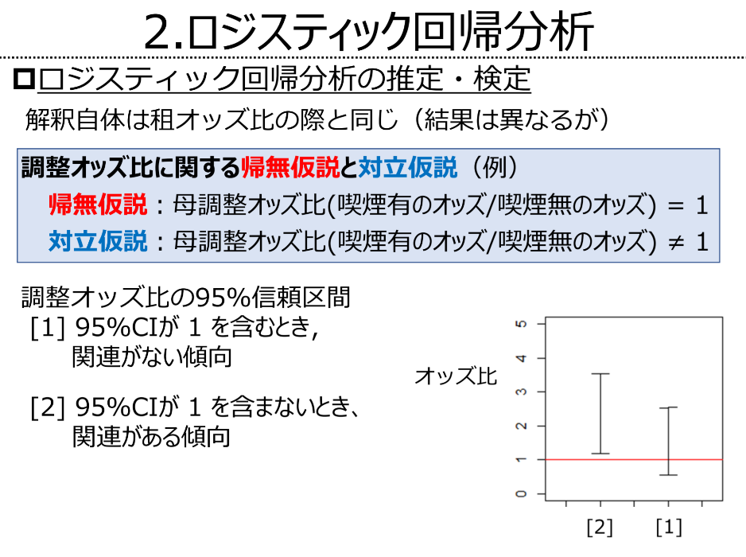

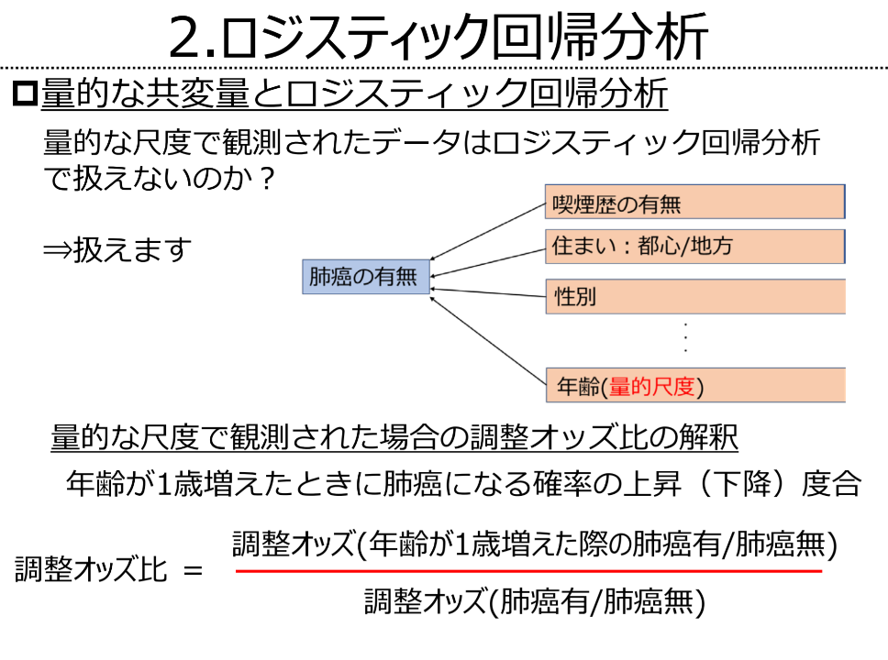
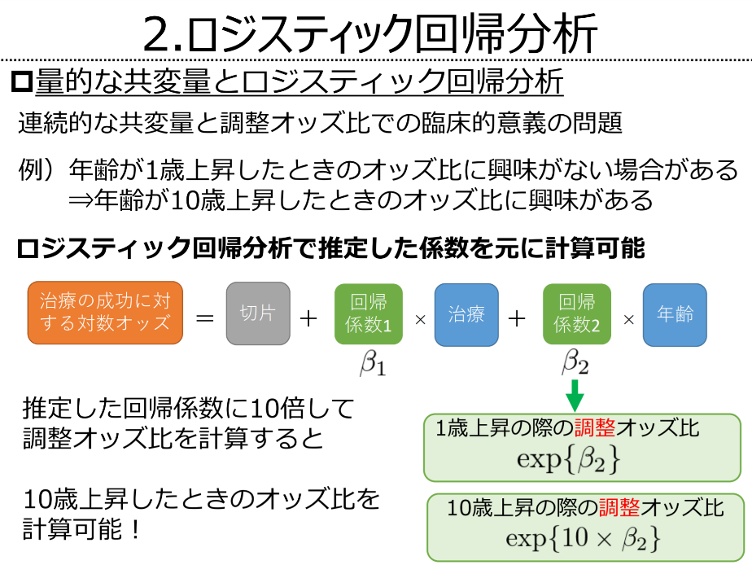
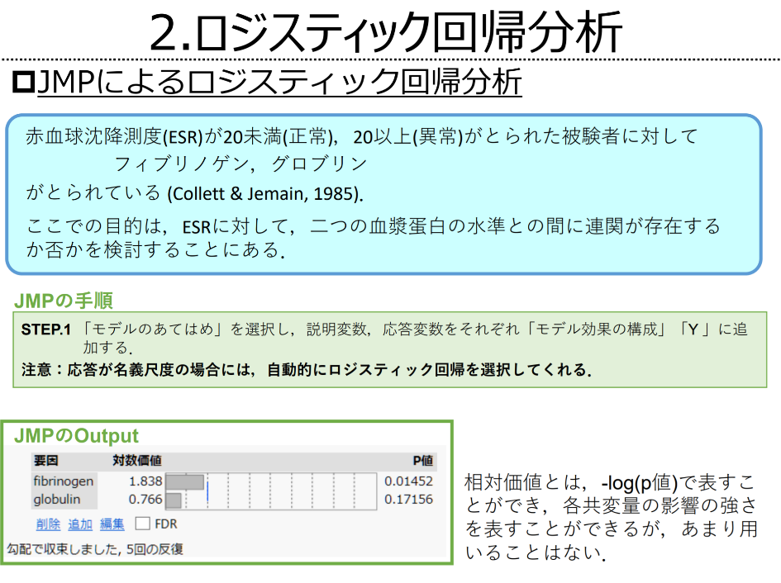

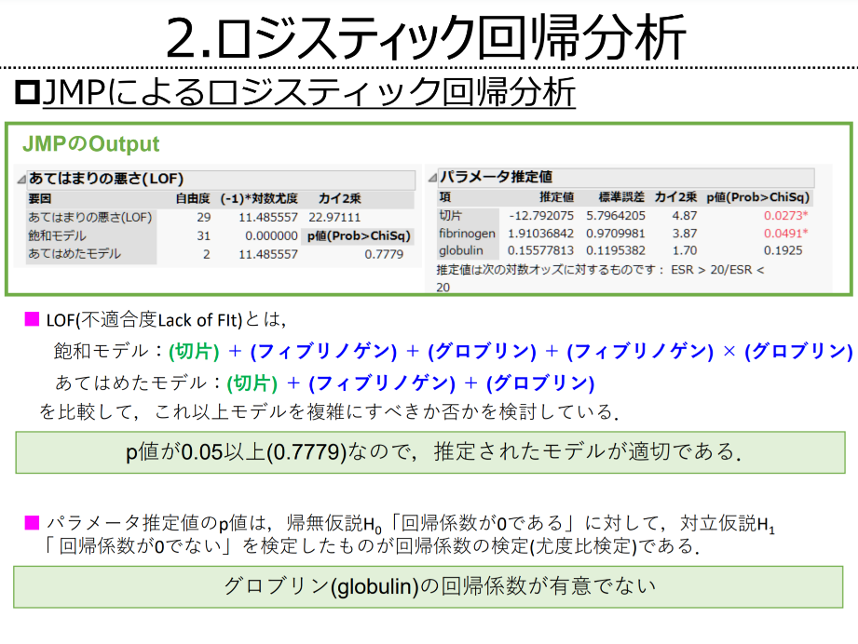
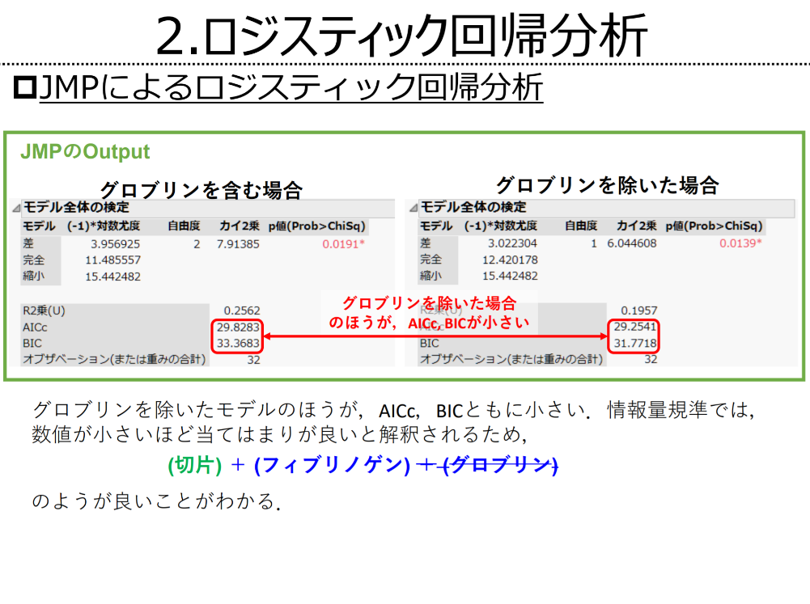

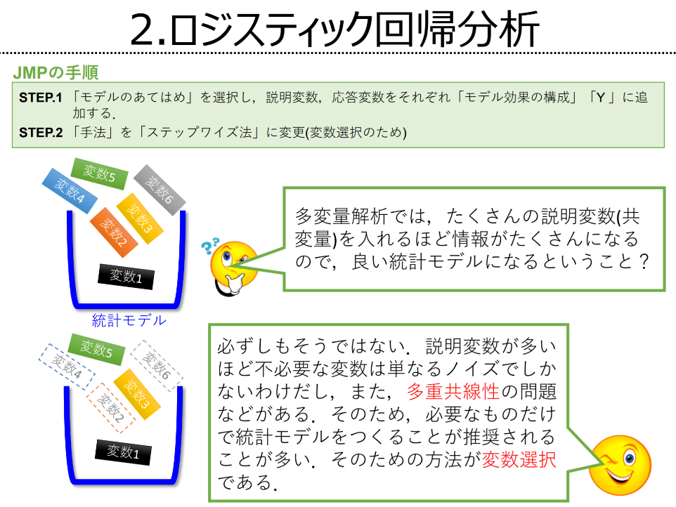
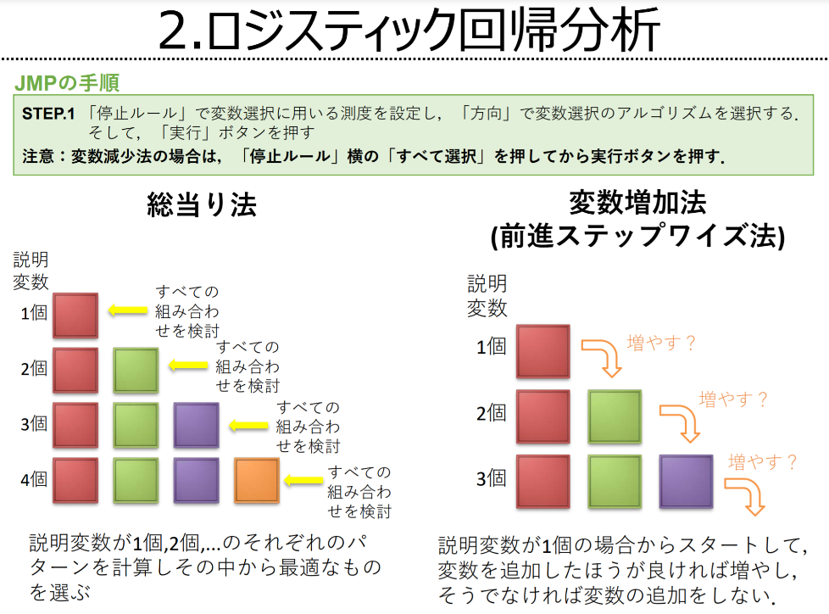
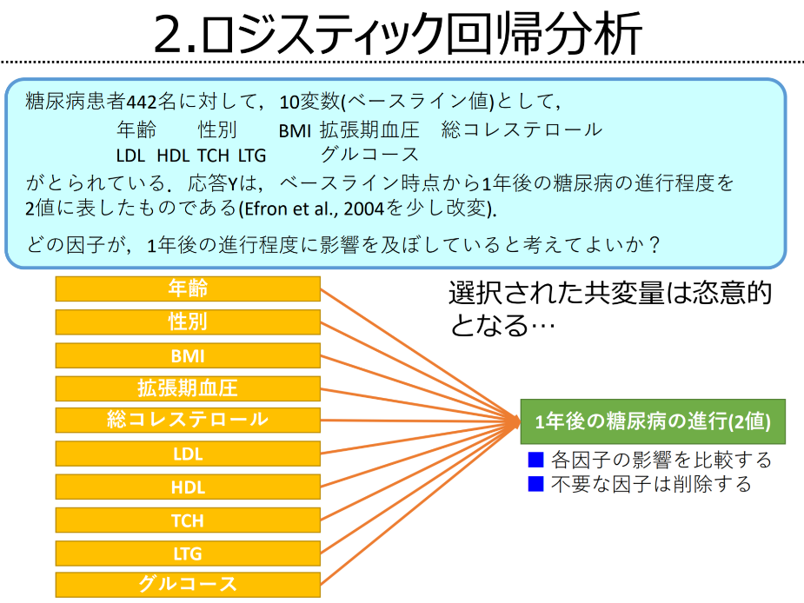

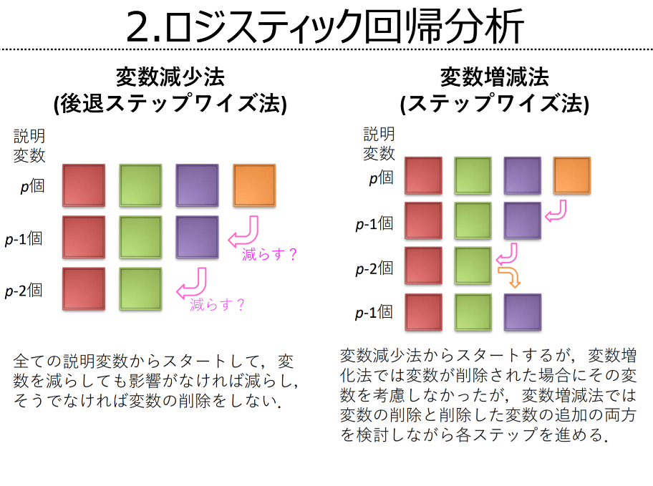
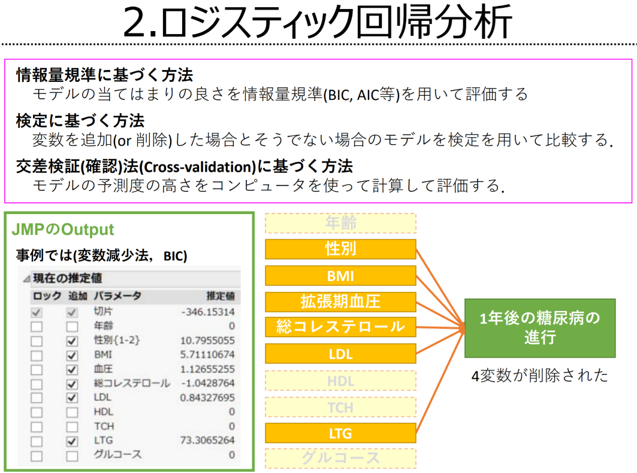

https://waidai-csc.jp/updata/2019/05/0237b09bf894a17ed47730bcbe164c5c.pdf

オッズ比とリスク比
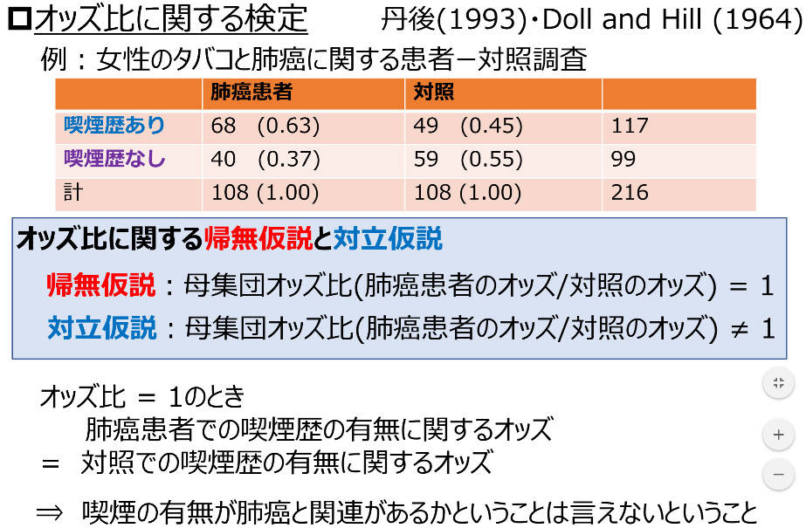
 | クロス表上のデータの分析（要因の有無が結果を引き起こす確率-＞ オッズ比） |  |  |  |  |  |  | 要因-群に対し要因＋群が結果+になる割合＞リスク比（確率ではないことに注意）
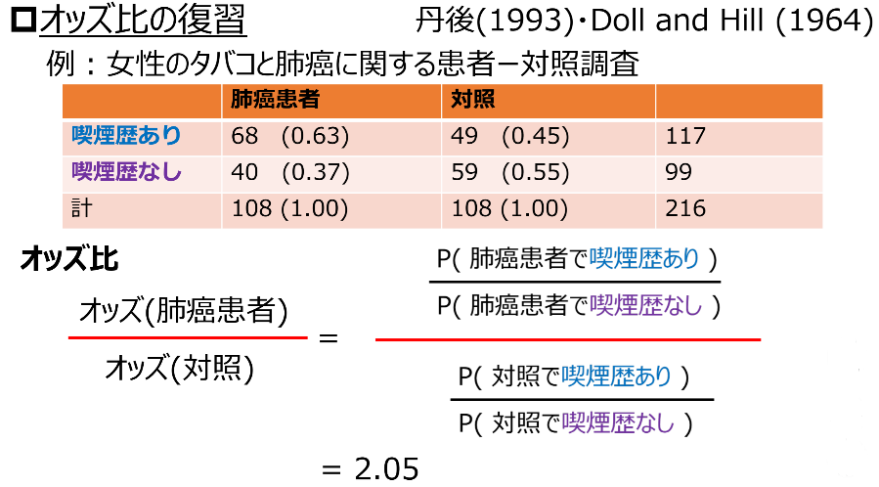
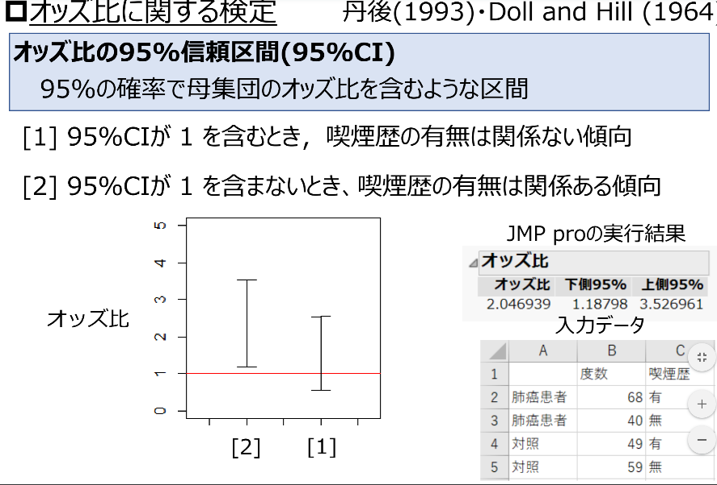
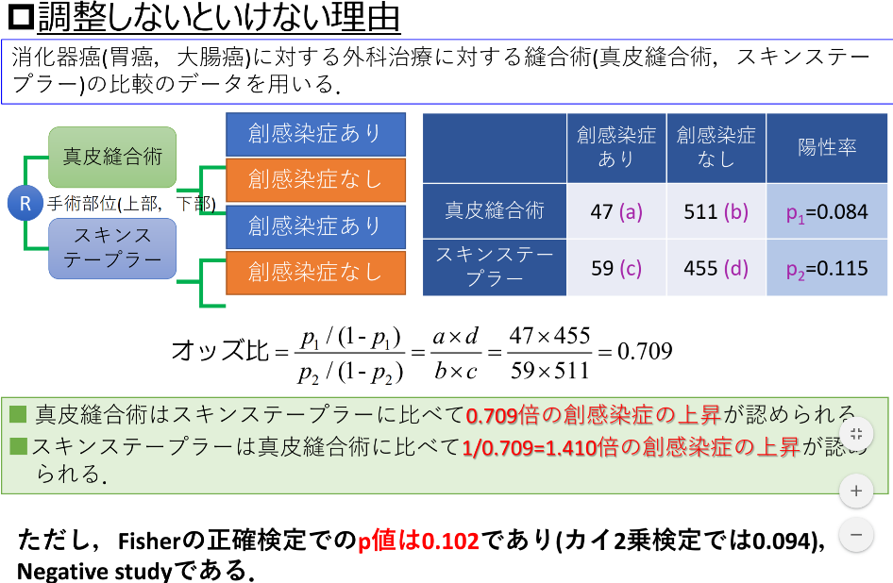
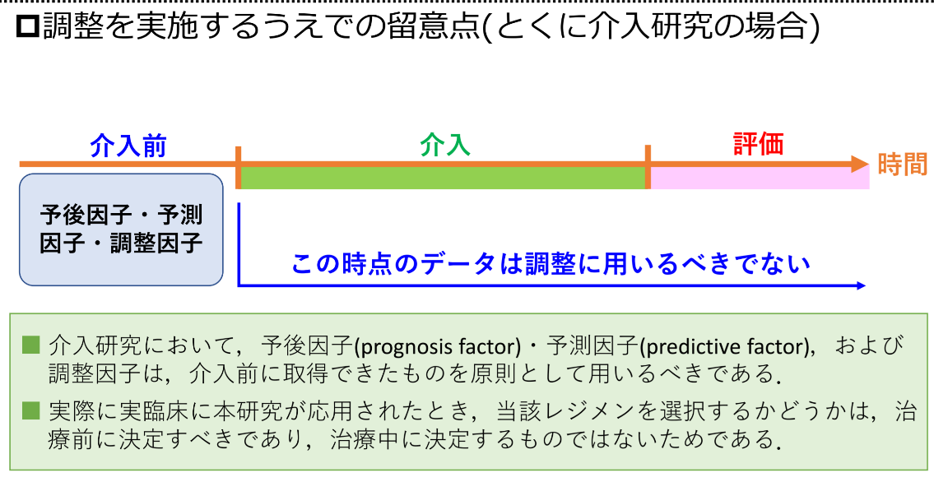
 |  | 結果+ | 結果- |  |  |  | 結果+ | 結果-
 | 要因+ | 68 | 49 | 117 |  | 要因+ | a | b | a+b
 | 要因- | 40 | 59 | 99 |  | 要因- | c | d | c+d
 |  | 108 | 108 | 216 |  |  | a+c | b+d | a+b+c+d

 | Odds Ratio | オッズ比 | 2.0469387755 |  | A/B/C/D

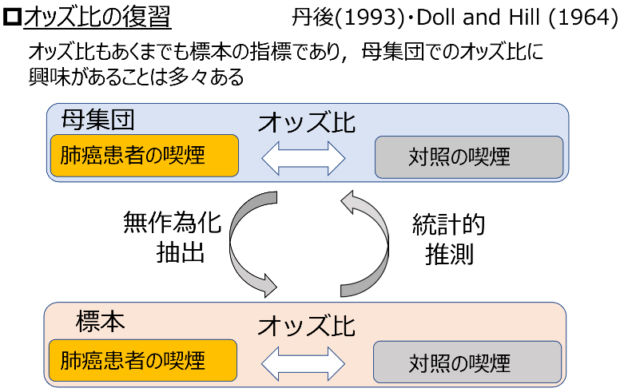
Relative | Risk Ratio | リスク比 | 1.44 |  | (A/A+B)/(C/C+D)

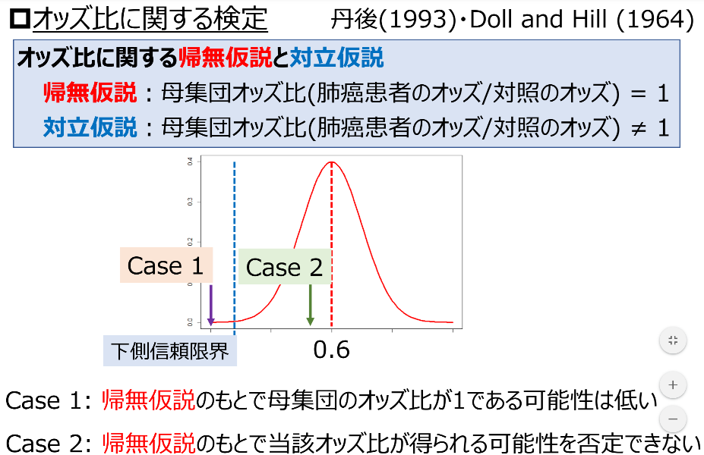
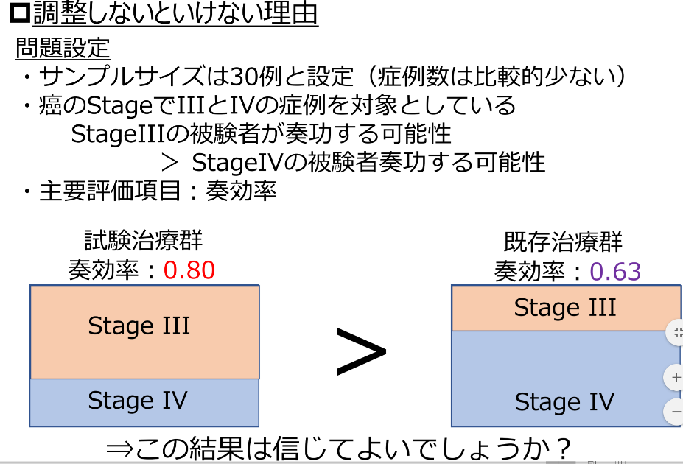
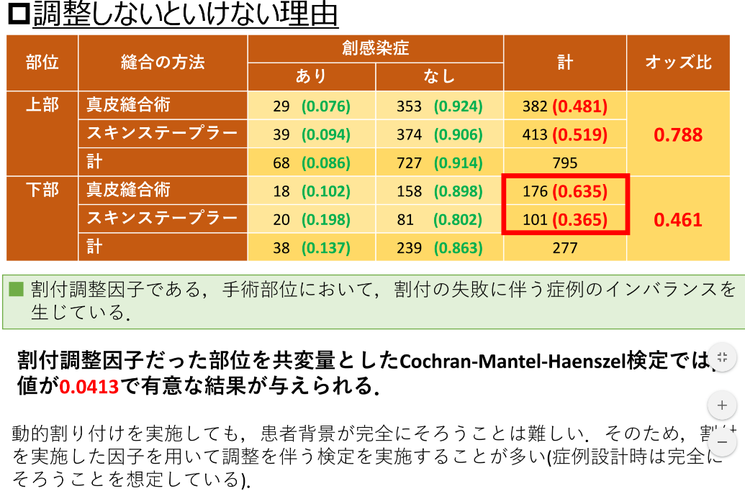
 |  |  |  |  | オッズ比の95%信頼区間
 |  |  |  |  | ⇩
 | OR・exp [±zα/2√V(log(OR))] |  |  | 上側 | 6.1078215392
 |  |  |  | 下側 | 0.68599881706

 |  |  |  | このオッズ比は95％信頼区間で
 |  |  |  | 1をまたぐため、有意ではない＝偶然の範囲にある！
 |  |  |  | 1をまたがないため、有意である＝偶然の範囲にない！

 |  |  |  |  | リスク比の95%信頼区間
 |  |  |  |  | ⇩
 |  |  |  | 上側 | 3.1343062796
 |  |  |  | 下側 | 0.66016892195
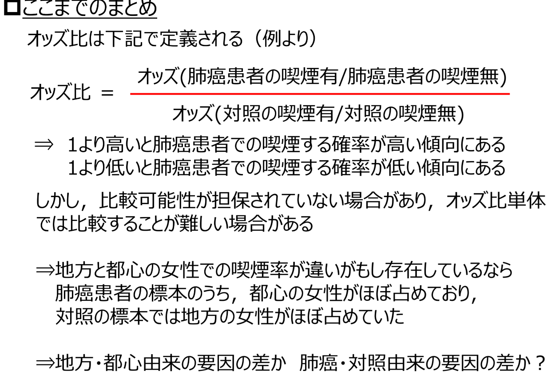

 |  |  |  | このリスク比は95％信頼区間で
 |  |  |  | 1をまたぐため、有意ではない＝偶然の範囲にある！
 |  |  |  | 1をまたがないため、有意である＝偶然の範囲にない！

相関係数の求め方
もし、6個以上・以下のデータの回帰係数を求めるときは、行全体を選択し、挿入・削除して増減すればよい。
 | 個数＝ |  | 6 |  |  |  |  | 例
 | ｘ | ｙ | 偏差ｘ | 偏差ｙ | 偏差二乗ｘ | 偏差二乗ｙ | 偏差積 | xの偏差平方和
 | 15 | 15 | -17.5 | -15 | 306.25 | 225 | 262.5
 | 25 | 20 | -7.5 | -10 | 56.25 | 100 | 75
 | 20 | 25 | -12.5 | -5 | 156.25 | 25 | 62.5
 | 35 | 35 | 2.5 | 5 | 6.25 | 25 | 12.5
 | 45 | 40 | 12.5 | 10 | 156.25 | 100 | 125
 | 55 | 45 | 22.5 | 15 | 506.25 | 225 | 337.5
Sum | 195 | 180 | 0 | 0 |  |  |  | 1187.5
Mean | 32.5 | 30 |  |  |  |  | 共分散
SS |  |  |  |  | 1187.5 | 700 | 875
分散 |  |  |  |  | 237.5 | 140 | 175 | 197.91666667
標準偏差 |  |  |  |  | 15.411035007 | 11.832159566 |  | 14.068285847
標準誤差 |  |  |  |  |  |  |  | 5.7433536467

相関係数 | 0.95971486994

回帰式の求め方
もし、6個以上・以下のデータの回帰係数を求めるときは、行全体を選択し、挿入・削除して増減すればよい。
 | 個数＝ |  | 6
 | ｘ | ｙ | 偏差ｘ | 偏差ｙ | 偏差二乗ｘ | 偏差二乗ｙ | 偏差積 | 平方和
 | 31 | 5 | 0.5 | -1.5 | 0.25 | 2.25 | -0.75 |  |  | 1 | 2
 | 29 | 7 | -1.5 | 0.5 | 2.25 | 0.25 | -0.75 |  |  | 2 | 3
 | 33 | 9 | 2.5 | 2.5 | 6.25 | 6.25 | 6.25 |  |  | 3 | 4
 | 28 | 2 | -2.5 | -4.5 | 6.25 | 20.25 | 11.25 |  |  | 4 | 5
 | 30 | 6 | -0.5 | -0.5 | 0.25 | 0.25 | 0.25 |  |  | 5 | 6
 | 32 | 10 | 1.5 | 3.5 | 2.25 | 12.25 | 5.25 |  |  | 3 | 5
SUM | 183 | 39 | 0 | 0.000 | 17.5 | 41.5 | 21.5 | 2
Mean | 30.5 | 6.5 |  |  |  |  | 共分散
SS |  |  |  |  | 17.5 | 41.5 | 21.5
分散 |  |  |  |  | 3.5 | 8.3 | 4.3 | 0.33333333333
標準偏差 |  |  |  |  | 1.8708286934 | 2.8809720582 |  | 0.57735026919
標準誤差 |  |  |  |  |  |  |  | 0.2357022604

相関係数 | 0.79780248959

 | Y＝Ax+B |  | A= | 1.2286 |  |  |  |  | 0
 |  |  | B= | -30.971428571

重回帰式の基本
 | 個数＝ |  | 5 |  |  |  |  |  |  |  | 個数＝ |  | 5 |  |  |  |  |  | 個数＝ |  | 5
 | ｘ | ｙ | 偏差ｘ | 偏差ｙ | 偏差二乗ｘ | 偏差二乗ｙ | 偏差積 |  |  |  | z | ｙ | 偏差z | 偏差ｙ | 偏差二乗z | 偏差二乗ｙ | 偏差積 |  | ｘ | z | 偏差ｘ | 偏差z | 偏差二乗ｘ | 偏差二乗z | 偏差積
 | 1 | 2 | -0.6 | -1 | 0.36 | 1 | 0.6 |  |  |  | 3 | 2 | -0.8 | -1 | 0.64 | 1 | 0.8 |  | 1 | 3 | -0.6 | -0.8 | 0.36 | 0.64 | 0.48
 | 1 | 2 | -0.6 | -1 | 0.36 | 1 | 0.6 |  |  |  | 3 | 2 | -0.8 | -1 | 0.64 | 1 | 0.8 |  | 1 | 3 | -0.6 | -0.8 | 0.36 | 0.64 | 0.48
 | 1 | 2 | -0.6 | -1 | 0.36 | 1 | 0.6 |  |  |  | 3 | 2 | -0.8 | -1 | 0.64 | 1 | 0.8 |  | 1 | 3 | -0.6 | -0.8 | 0.36 | 0.64 | 0.48
 | 2 | 3 | 0.4 | 0 | 0.16 | 0 | 0 |  |  |  | 4 | 3 | 0.2 | 0 | 0.04 | 0 | 0 |  | 2 | 4 | 0.4 | 0.2 | 0.16 | 0.04 | 0.08
 | 3 | 6 | 1.4 | 3 | 1.96 | 9 | 4.2 |  |  |  | 6 | 6 | 2.2 | 3 | 4.84 | 9 | 6.6 |  | 3 | 6 | 1.4 | 2.2 | 1.96 | 4.84 | 3.08
S | 8 | 15 | 0 | 0 | 3.2 | 12 | 6 |  |  | S | 19 | 15 | 0 | 0 | 6.8 | 12 | 9 | S | 8 | 19 | 0 | 0 | 3.2 | 6.8 | 4.6
Mean | 1.6 | 3 |  |  |  |  | 共分散 |  |  | Mean | 3.8 | 3 |  |  |  |  | 共分散 | Mean | 1.6 | 3.8 |  |  |  |  | 共分散
SS |  |  |  |  | 3.2 | 12 | 6 |  |  | SS |  |  |  |  | 6.8 | 12 | 9 | SS |  |  |  |  | 3.2 | 6.8 | 4.6
分散 |  |  |  |  | 0.8 | 3 | 1.5 |  |  | 分散 |  |  |  |  | 1.7 | 3 | 2.25 | 分散 |  |  |  |  | 0.8 | 1.7 | 1.15
標準偏差 |  |  |  |  | 0.894427191 | 1.7320508076 |  |  |  | 標準偏差 |  |  |  |  | 1.303840481 | 1.7320508076 |  | 標準偏差 |  |  |  |  | 0.894427191 | 1.303840481
標準誤差 |  |  |  |  |  |  |  |  |  | 標準誤差 |  |  |  |  |  |  |  | 標準誤差

相関係数 | 0.968 | 0.9375 | 0.9375 |  |  |  |  |  |  | 相関係数 | 0.996 | 0.99264705882 | 0.99264705882 |  |  |  |  | 相関係数 | 0.98611686457 | 0.97242647059 | 0.97242647059

 | Y＝Ax+B |  | A= | 1.875 |  |  |  |  |  |  | Y＝Ax+B |  | A= | 1.3235294118 |  |  |  |  | Y＝Ax+B |  | A= | 1.4375
 |  |  | B= | 0 |  |  |  |  |  |  |  |  | B= | -2.0294117647 |  |  |  |  |  |  | B= | 1.5
rxy |  |  |  |  |  |  |  |  |  | ryz |  |  |  |  |  |  |  | rxz
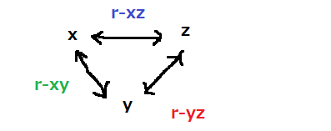
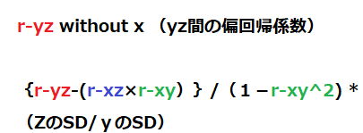
 | ｘ | ｙ | z |  |  | Z | = | ax | + | by | + | e
 | 1 | 2 | 3
 | 1 | 2 | 3
 | 1 | 2 | 3
 | 2 | 3 | 4
 | 3 | 6 | 6 |  | 標準偏回帰係数(β） |  |  |  |  | without_ xyz_偏回帰（B）
 |  |  |  |  |  | ｘ | ｙ | ｚ |  |  | ｘ | ｙ | ｚ
注）2変量の相関係数ではないので、１をはさんで対称になるわけではない。列xyzのそれぞれに対する方向性のある回帰係数計算を行う。重回帰式の係数計算はすべて行わなければ、重回帰式の係数は求められない。
 |  |  |  |  | ｘ | 1 |  |  |  | ｘ | 1
r-yzの偏回帰係数
 |  |  |  |  | ｙ | -0.516 | 1 | 1.468 |  | ｙ | -1.000 | 1
 |  |  |  |  | ｚ | 0.343 | 0.664 | 1 |  | ｚ | 0.500 | 0.500 | 1
r-xzの標準偏回帰係数
 |  |  |  |  |  | Zhatt | = | ax1 | + | bx2+e |  | a= | 0.343 | b= | 0.664
 |  |  |  |  |  |  |  |  |  |  |  |  |  |  |  |  |  | 平均0標準偏差１で整理、当然切片は０
 |  |  |  |  |  | e | = | Z | - | Zhatt |  |  |  |  |  |  |  | （時計回りに演算する）
 |  |  |  |  |  |  |  |  |  |  |  |  |  |  |  |  |  | rxz-(rxy*ryz)/(1-rxy^2) |  |  |  |  | Zに直接かかわらないrxyの影響を反映させるため、共通して分母に置いておく
 |  |  |  |  |  |  |  |  |  | 偏回帰係数からｚに及ぼす影響はy>xであると評価する。 |  |  |  |  |  |  |  | rxy-(ryz*rxz)/(1-rxz^2) |  |  |  |  | ｙに及ぼすXとZの力を見る場合、分母に直接ｙに関わらないrxzを置く
 |  |  |  |  |  | yhatto | = | ax1 | + | bx2+e |  | a=-0.480, b=1.468, e=?
r-xyの標準偏回帰係数

母比率の区間推定法
これはｘ単群のデータの区間推定であることに注意
比率
総数 | Positve | Positive％ | Negative％ | 想定Positive％ | 想定Negative％ |  |  |  | 95％信頼区間 |  | 下限 |  | 上限
12000 | 2200 | 0.18333333333 | 0.81666666667
 | 想定Positive 数
理想の確率に基づいたnp | 2000 | 0.16666666667 | 0.83333333333 |  |  | R（Rbar=Rの平均）が取りうる値＝区間推定 |  |  |  |  | 下限値 |  | 上限値
例 サイコロなら1/6-＞ | 0
 |  |  |  |  |  | Z= | 0.18 | ± | 0.007 | ＝ | 0.176 | ー | 0.190 | 注）Zについて、ただしこれは全標本＝全部＝母集団とされる場合の値

 |  |  |  | 母比率の差 |  |  |  |  |  |  |  |  |  |  | （確率構造が安定しているとみなせれば）
Mean（平均） |  |  |  | 0.02

95％信頼区間、下限と上限の間にあるのは95％偶然区間と覚えておこう！
想定VAR(分散) |  |  |  | 0.15 |  |  |  |  | 1.96 | ＜ | Z=4.899
SD(標準偏差) |  |  |  | 0.39 |  | 信頼区間の間に |  | →求めた統計量は95％の確率で偶然で生じる確率の範囲にない→有意であるー＞サイコロは均一な構造ではない
√Ｎ |  |  |  | 109.54 |  | 統計量があってはならない
√V/√Ｎ |  |  |  | 0.0035323 |  | もし信頼区間の間にあると
 |  |  |  |  |  | 帰無仮説は棄却できない
 |  |  | ｚ＝ | 4.718
標準誤差 |  |  |  |  |  | 帰無仮説は平均値は信頼区間の中にある

 |  |  |  |  |  | 対立仮説は平均値は信頼区間の外にある

 |  |  |  |  |  | （平均値が偶然で信頼区間の中に入る確率が95%以上ある）
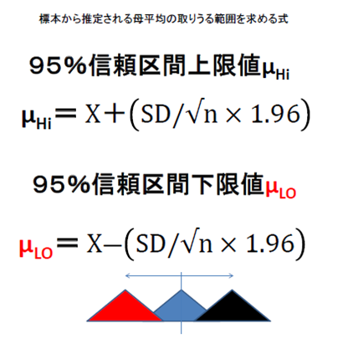
 |  |  |  |  |  |  | ここではこの事象が平均0，分散1の標準正規分布に従うと仮定する。
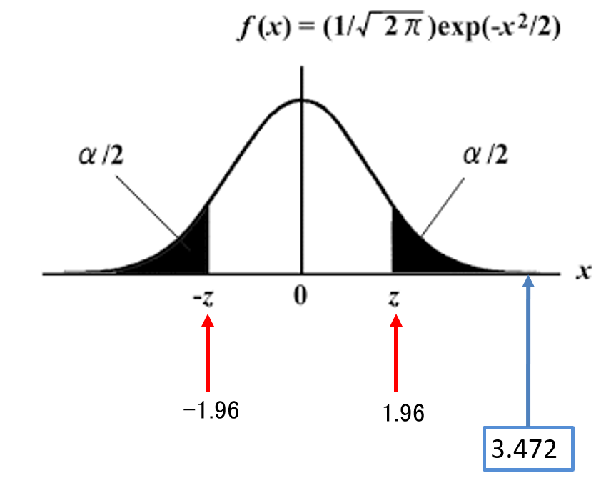

 |  |  | 区間推定はいつでも出目が同じになる出来事を
 |  |  | たくさん繰り返すと、その確率の頻度のグラフが
 |  |  | 確率の平均を頂点として最も高く（大きく）、そこから
 |  |  | 離れれば、低くなる（小さくなる）性質を利用して
 |  |  | 近似する方法と言える。

 |  |  | この試行を何度もやり直すと正規分布になってしまうらしい
 |  |  | また平均がとがるという現象が起こるらしい
 |  |  | （大数の法則と中心極限定理という）

単群の区間推定法
これはｘ単群のデータの区間推定であることに注意
 | 個数＝ | 6
 | ｘ | 偏差ｘ | 偏差二乗ｘ |  |  |  | 95％信頼区間 |  | 下限 |  | 上限
 | 40 | 0 | 0
 | 20 | -20 | 400
 | 30 | -10 | 100 | X（Xbar=Xの平均）が取りうる値＝区間推定 |  |  |  |  | 下限値 |  | 上限値
 | 40 | 0 | 0
 | 50 | 10 | 100 | Z= | 40.00 | ± | 25.303 | ＝ | 14.697 | ー | 65.303 | 注）Zについて、ただしこれは全標本＝全部＝母集団とされる場合の値
 | 60 | 20 | 400 | Z= | 40.00 | ± | 27.719 | ＝ | 12.281 | ー | 67.719 | 注）ほぼ30個以上の標本データであれば不偏標準偏差に1.96を乗じた値になる
S(総和） | 240 | 0 | 1000 | ｔ＝ | 40.00 | ± | 14.841 | ＝ | 25.159 | ー | 54.841 |  | （確率構造が安定しているとみなせれば）
Mean（平均） | 40.00 |  |  | ｔ（0.05）df= | 5
SS（偏差平方和） |  |  | 1000.00 | 両側0.025： | 2.5706 |  | <-下の表から正しい値を入力
VAR(分散) | *（有限母集団の部分集合の場合） |  | 166.67
SD(標準偏差) |  |  | 12.91 | 信頼区間の間に |  | →求めた統計量は95％の確率で偶然で生じる確率の範囲にあることになる
 |  |  |  | 統計量があってはならない
 |  |  |  | もし信頼区間の間にあると
95％信頼区間、下限と上限の間にあるのは95％偶然区間と覚えておこう！
注不偏分散 |  |  | 200.00 | 帰無仮説は棄却できない
注不偏標準偏差 |  |  | 14.14
標準誤差 |  |  | 5.77 | 帰無仮説は平均値は信頼区間の中にある

 |  |  |  | 対立仮説は平均値は信頼区間の外にある

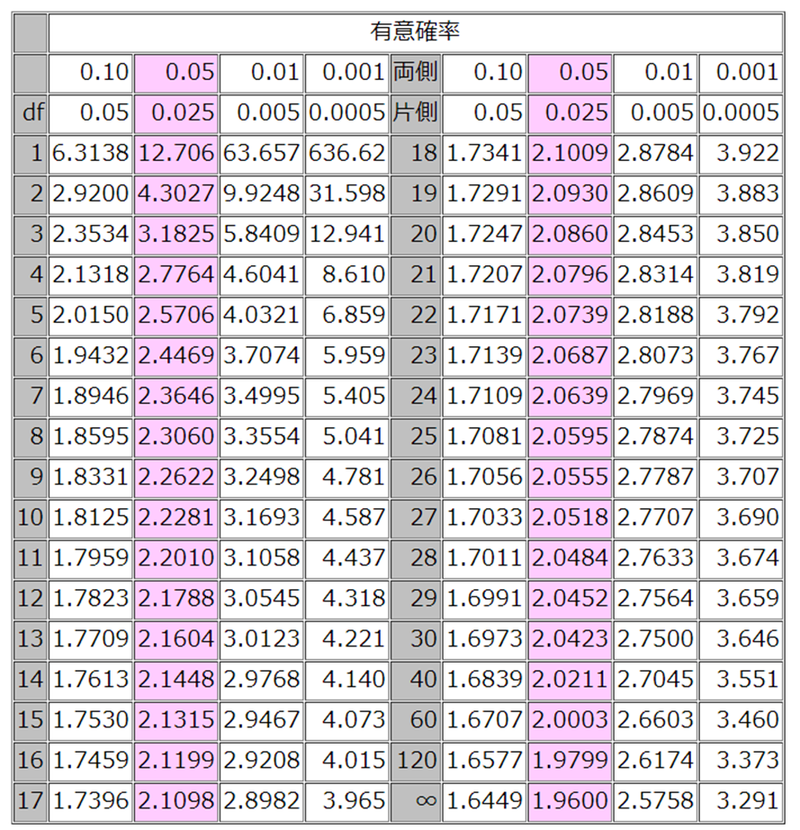
 |  |  |  | （平均値が偶然で信頼区間の中に入る確率が95%以上ある）

このSDを分散で求めるのか、不偏分散で求めるかの違い
は標本か全部のデータかの違いによる
標本ならば不偏分散を使う、と覚えておこう。

区間推定はいつでも出目が同じになる出来事を
たくさん繰り返すと、その確率の頻度のグラフが
確率の平均を頂点として最も高く（大きく）、そこから
離れれば、低くなる（小さくなる）性質を利用して
近似する方法と言える。

この試行を何度もやり直すと正規分布になってしまうらしい
また平均がとがるという現象が起こるらしい
（大数の法則と中心極限定理という）
 |  |  |  |  | ｔ分布する場合
 |  |  |  |  | ここが該当するt統計表の値になる
 |  |  |  |  | データの個数に依存して確率分布曲線の形が変わる性質を利用するため

対応のないt検定前後の変化
 | 個数＝ |  | 6 | (データが標本かつ30未満位の時はｔ統計量で正規分布に近似させる）
 | 前後差A | ｙ | 偏差ｘ | 偏差ｙ | 偏差二乗ｘ | 偏差二乗ｙ | 前 | 後 |  |  |  | 95％信頼区間 |  | 下限 |  | 上限
 | 0 | 2 | -2.5 | -0.67 | 6.25 | 0.44 | 15 | 15
 | 5 | 2 | 2.5 | -0.67 | 6.25 | 0.44 | 25 | 20
 | -5 | 2 | -7.5 | -0.67 | 56.25 | 0.44 | 20 | 25 | A（Abar=Aの平均）が取りうる値＝区間推定 |  |  |  |  | 下限値 |  | 上限値
 | 0 | 2 | -2.5 | -0.67 | 6.25 | 0.44 | 35 | 35
 | 5 | 3 | 2.5 | 0.33 | 6.25 | 0.11 | 45 | 40 | Z= | 2.50 | ± | 9.383 | ＝ | -6.883 | ー | 11.883 | 注）Zについて、ただしこれは全標本＝全部＝母集団とされる場合の値
 | 10 | 5 | 7.5 | 2.33 | 56.25 | 5.44 | 55 | 45 | Z= | 2.50 | ± | 10.278 | ＝ | -7.778 | ー | 12.778 | 注）ほぼ30個以上の標本データであれば不偏標準偏差に1.96を乗じた値になる
S(総和） | 15 | 16 | 0 | 0.00 | 137.5 | 7.33 |  |  | ｔ＝ | 2.50 | ± | 5.503 | ＝ | -3.003 | ー | 8.003 |  | （確率構造が安定しているとみなせれば）
Mean（平均） | 2.50 | 2.67 |  |  |  |  |  |  | ｔ | 1.17
SS（偏差平方和） |  |  |  |  | 137.50 | 7.33 |  |  | ｔ（0.05）df= | 5
VAR(分散) | *（有限母集団の部分集合の場合） |  |  |  | 22.92 | 1.22 |  |  | 両側0.025： | 2.5706 |  | <-下の表から正しい値を入力
SD(標準偏差) |  |  |  |  | 4.79 | 1.11
 |  |  |  |  |  |  |  |  | 信頼区間の間に |  | →求めた統計量は95％の確率で偶然で生じる確率の範囲にあることになる
 |  |  |  |  |  |  |  |  | 統計量があってはならない
95％信頼区間、下限と上限の間にあるのは95％偶然区間と覚えておこう！
注不偏分散 |  |  |  |  | 27.50 | 1.47 |  |  | もし信頼区間の間にあると
注不偏標準偏差 |  |  |  |  | 5.24 | 1.21 |  |  | 帰無仮説は棄却できない
標準誤差 |  |  |  |  | 2.14 | 0.49
 |  |  |  |  |  |  |  |  | 帰無仮説は平均値は信頼区間の中にある
ｔ値 | ー＞差の平均/SQRT(不偏分散/標本数)
ｔ値 | ー＞差の平均/SQRT(標本分散/標本数－１)：差の標準誤差 |  |  |  |  |  |  |  | 対立仮説は平均値は信頼区間の外にある

 |  |  | このSDを分散で求めるのか、不偏分散で求めるかの違い |  |  |  |  |  | （平均値が偶然で信頼区間の中に入る確率が95%以上ある）
 |  |  | は標本か全部のデータかの違いによる
 |  |  | 標本ならば不偏分散を使う、と覚えておこう。

t検定単群2群の平均値の差
t検定 | 独立2群（対応のないt検定）
 | ｔ値を求め、95％有意水準（5％危険率）で稀な出来事か否かを判定する。 | 個数＝ | 6 | 6
1 | 帰無仮説は1群データでは平均値が0である |  | ｘ | ｙ | 偏差ｘ | 偏差ｙ | 偏差二乗ｘ | 偏差二乗ｙ | 偏差積
2 | 帰無仮説は2群データで対応のない場合は平均値の差が0である |  | 15 | 15 | -17.5 | -15 | 306.25 | 225 | 262.5
3 | 帰無仮説は2群データで対応のある場合は平均値の差が0である |  | 25 | 20 | -7.5 | -10 | 56.25 | 100 | 75
 |  |  | 20 | 25 | -12.5 | -5 | 156.25 | 25 | 62.5
 |  |  | 35 | 35 | 2.5 | 5 | 6.25 | 25 | 12.5
 |  |  | 45 | 40 | 12.5 | 10 | 156.25 | 100 | 125
 |  |  | 55 | 45 | 22.5 | 15 | 506.25 | 225 | 337.5
1と3は同じ求め方 3においてはXa-Xb＝Xcというデータを作って、1群のデータと同じ処理 |  | S | 195 | 180 | 0 | 0 | 1187.5 | 700 | 875
2は | Xa-Xb-（μa-μb）を分子のおき、μの部分がイコール0として、ｔ統計量を求める | Mean | 32.5 | 30 |  |  |  |  | 共分散
 | 分母はSD/sqrt（ｎ）：SD:分子がクロス掛けSDｘ2乗×自由度ｘ+SDｙ2乗×自由度ｙ、 分母が（ｎｘ-1）∔（ｎｙ-1） | SS |  |  |  |  | 1187.5 | 700 | 875
 | これらの平方根、nの平方根には、ルートの中身が調和平均 | (不偏）分散 |  |  |  |  | 237.5 | 140 | 175
 |  | 標準偏差 |  |  |  |  | 15.411035007 | 11.832159566
 |  | 偏差平方和 |  |  |  |  | 1187.5 | 700
 | t＝（標本平均の差）／sqrt（推定母分散×（（1／標本数A）＋（1／標本数B）） | 自由度 | 5 | 5
 |  | 注不偏分散 |  |  |  |  | -1187.5 | -700 |  | 帰無仮説は平均値は0である
 | 推定母分散＝（標本Aの平均からの偏差の平方和＋標本Bの平均からの偏差の平方和）／（（標本数A－1）＋（標本数B－1）） | 標準誤差 |  |  |  |  | 6.2915286961 | 4.8304589154 |  | 対立仮説は平均値は0とは異なる
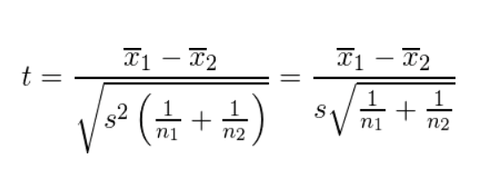
 |  | 推定母分散 |  |  |  | 188.75
 |  | S2 |  |  |  | 188.75
 |  |  |  |  |  |  |  |  |  |  |  |  |  | Lower |  | Upper
 |  | 独立2群の平均値の差 |  | ｔ | ＝ | 0.32 |  |  |  | ｔ＝ | 2.5 | ± | 20.889284717 | -18.389284717 | ～ | 23.389284717
 |  | 2群間の差のｔ値
 |  |  |  | Sdxy |  | 4.3445367992 |  |  |  | ｔ（0.05）df= |  | 10
 |  |  |  | ルートｎxy（H) |  | 0.57735026919 |  |  |  | 両側0.025：2.302 | 2.306

 |  |  |  |  |  |  |  |  |  | 2群の平均の差は0をまたいではいけない
 |  |  |  |  |  |  |  |  |  | 帰無仮説は棄却できない
 |  | Two Sample t-test

 |  | data: col1ｘ and col2ｙ
 |  | t = -2.0207, df = 8, p-value = 0.07797
 |  | alternative hypothesis: true difference in means is not equal to 0
 |  | 95 percent confidence interval:
 |  | -2.9976465 0.1976465
 |  | sample estimates:
 |  | mean of x mean of y
 |  | 1.8 3.2
 |  | RとRGによる対応のないｔ検定の結果

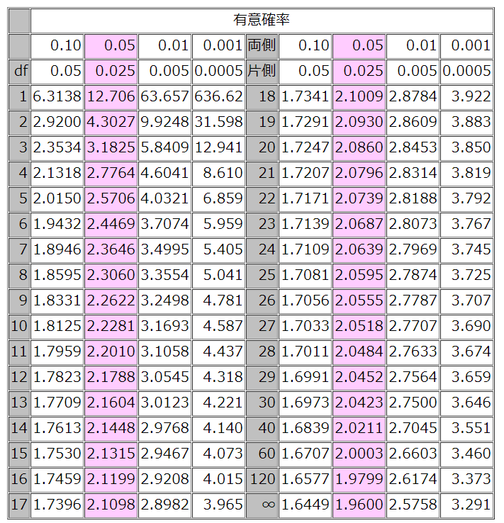

 | 仮説検定の考え方は次のようなものです。

 | まず、帰無仮説「差はない」を立てる
 | 適当な指標を計算する
 | その指標が起こる確率を計算する
 | 確率に基づいて、帰無仮説を採択するか、棄却するかを決める
 | 帰無仮説を採択した場合は、「意味のある差（有意差）はない」と結論する
 | 帰無仮説を棄却した場合は、対立仮説を採択し、「差はないとはいえない、つまり意味のある差（有意差）がある」と結論する

 | 指標tの性質

 | 今、２つの母集団A,Bを考えます。AもBも、だいたい正規分布にしたがっており、平均値が等しく、分散もほぼ等しいとします。

 | その２つの母集団A,BそれぞれからNA, NB個の標本を取り出してきます。それを標本集団A,Bとします。

 | 標本集団A,Bのそれぞれの平均値を計算して、それを標本平均A,Bとします。

 | 標本平均Aと標本平均Bの差を計算します。すると、これは0に近い場合が多いと考えられます。なぜなら、もともとの母集団A,Bの平均値が等しいからです。そこから取り出した標本集団A,Bの平均値もお互いに近い場合が多いのではないかと推測できます。

 | そこで、次のような指標tを考えます。

 | t＝（標本平均の差）／（標本平均の差の標準誤差）

 | すると、このtは、自由度（NA+NB-2）のt分布に従うことが知られています。

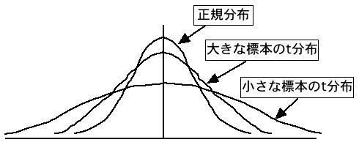

 | 標本平均の差の標準誤差は、前の節でやったように、次の式で推定します。

 | 標本平均の差の標準誤差＝sqrt（（Aの不偏分散／Aの標本数）＋（Bの不偏分散／Bの標本数））

 | ここで、AとBの母分散は等しいとして、「推定母分散」と表記すると、

 | 差の標本標準誤差＝sqrt（（推定母分散／標本数A）＋（推定母分散／標本数B））

 | ＝sqrt（推定母分散×（（1／標本数A）＋（1／標本数B））

 | 推定母分散は次の式で推定します。これは不偏分散を求める方法と同じで、平均からの偏差の平方和（これは分散を求めるときの（（データ－平均値）の２乗）の総和のことです）を（標本数－1）で割ったものに相当します。

 | 推定母分散＝（標本Aの平均からの偏差の平方和＋標本Bの平均からの偏差の平方和）／（（標本数A－1）＋（標本数B－1））

 | まとめると、

 | t＝（標本平均の差）／sqrt（推定母分散×（（1／標本数A）＋（1／標本数B））

 | 推定母分散＝（標本Aの平均からの偏差の平方和＋標本Bの平均からの偏差の平方和）／（（標本数A－1）＋（標本数B－1））

 | となります。

